性能需求
【分销产品服务线路拆分项目测试需求
1、项目背景简介及测试目的概述
为了适应公司微服务改造的需要，现将分销线路的产品服务单独开来，从tnt_dist拆分到tnt_product_service，此次主要迁移的是线路产品的数据源服务，以前在tnt_dist访问数据源方式是本地调用，现在变成了远程调用，增加了很多网络开销。 现希望通过压测以下产品服务接口，评估dubbo业务线程池承受能力，看频繁的远程调用新的产品服务，会不会导致其他服务不可用。
2、业务场景收集
一般描述使用用户对象情况，用户量；使用模式行为；使用多少高峰时间段；各个高峰时间段内交易的异常情况；
接口场景 | 接口工程 | 服务 |  |  |  | 方法 |  | 线上调用次数（天） | 线上QPS | 涉及相关表
查询单个套餐 | tnt_interface(接口定义) | com.lvmama.comm.tnt.service.TntSellPackageService |  |  |  | getByTntsellPackageId |  | 9138930 | 249 | tnt_prod.tnt_sell_package
查询套餐是否分销 | tnt_interface(接口定义) | com.lvmama.comm.tnt.service.TntSellPackageService |  |  |  | canSale |  | 2647769 | 53.6 | tnt_prod.tnt_sell_package
查询套餐信息 | tnt_interface(接口定义) | com.lvmama.comm.tnt.service.TntSellPackageService |  |  |  | queryByParamsMap |  | 1413282 | 34.3 | tnt_prod.tnt_sell_package
查询套餐打包商品信息 | tnt_interface(接口定义) | com.lvmama.tnt.prod.service.TntSellPackageRelationService |  |  |  | queryByParams |  | 3066524 | 45.5 | tnt_prod.tnt_sell_package_relation

3、业务场景流程图
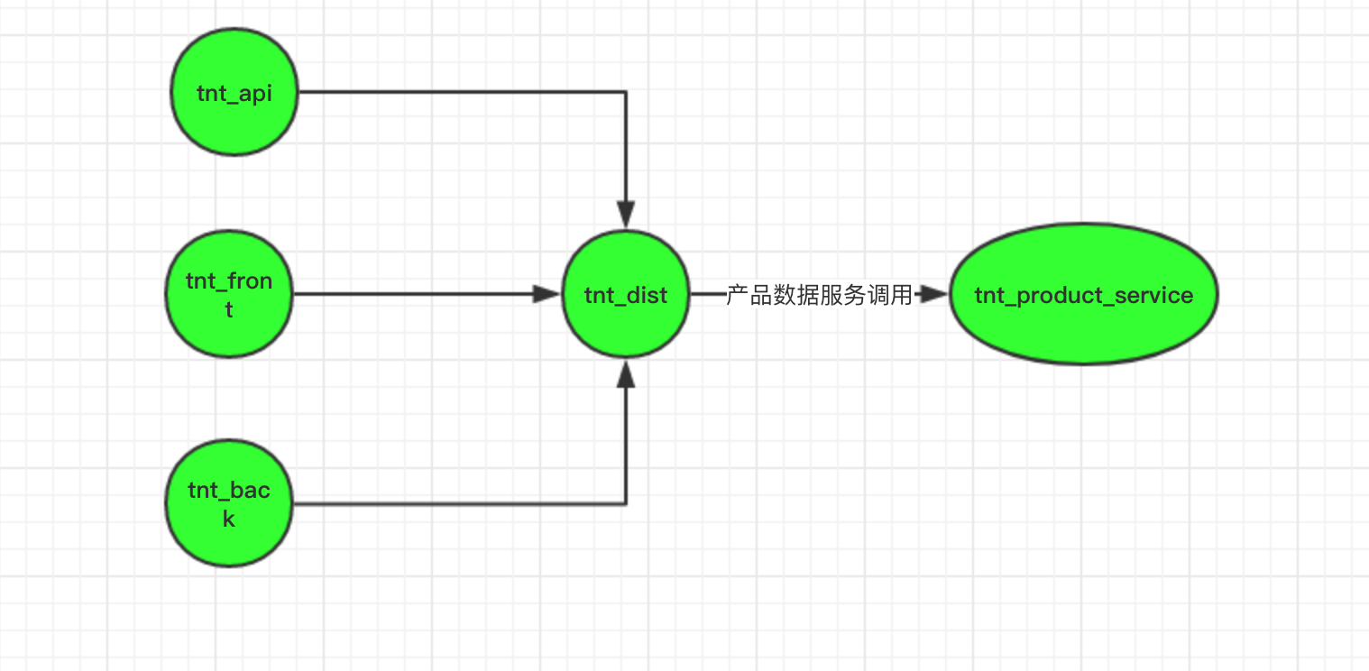 交易系统分析图，需要详细描述各个子系统之间的调用，调用逻辑及调用次数，用作后续业务层调优分析之用。

4、环境状况
仿真环境中的硬件配置信息
应用/DB | 类型 | IP | 型号 | 操作系统 | CPU数+核数+频率 | 硬盘 | 内存 |  |  | 用户名/密码
tnt_product_service | 虚拟机1台 | 待定 |  | Linux |  |  |  |  |  | qa/111111
tnt_dist | 虚拟机2台 | 10.201.1.222 10.201.3.55 |  | Linux |  |  |  |  |  | qa/111111
mysql: tnt_prod库 | 虚拟机1台 |  |  | Linux

生产环境中的硬件配置信息
应用/DB | 类型 | IP | 型号 | 操作系统 | CPU数+核数+频率 | 硬盘 | 内存 |  |  | 用户名/密码
tnt_product_service | 虚拟机3台 | 待定 |  | Linux
tnt_dist (分销 分组3台) | 虚拟机3台 |  |  | Linux
mysql: tnt_prod库 | 虚拟机1台 |  |  | Linux

5、性能指标需求
交易名称 | 指标类型 |  |  | 指标项目 |  | 指标量值
分销产品提供服务 | 并发用户数 |  |  | VUSER |  | 支持最佳并发数为40
 | 系统平均响应时间 |  |  | RT |  | 5S以内
 | 系统处理能力 |  |  | TPS |  | 达到20笔/秒
 | 交易成功率 |  |  | 成功交易/总交易数 |  | 99.98%
 | 交易稳定性 |  |  | 按照峰值并发量的80%压力稳定运行时长 |  | 持续运行24小时
 | 系统监控 |  |  | CPU使用率(<75%) |  | 不超过75%
 |  |  |  | MEM使用率(<75%) |  | 不超过75%
 |  |  |  | IO使用率(<75%) |  | 不超过75%
 |  |  |  | NET使用率(<75%) |  | 不超过75%
6、团队参与人员
开发人员：屠金鹏 测试人员：朱乐 产品人员：康乐 运维和DB：deploy & dba

